Betting Decisions
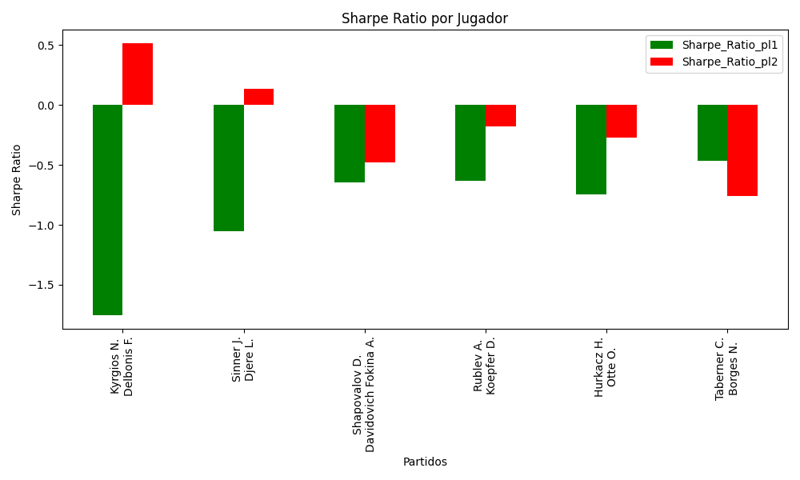
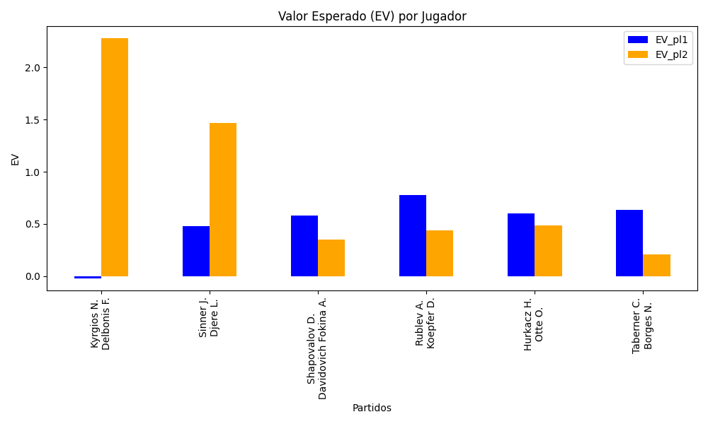
Surface | pl1 | pl1_flag | pl1_hand | pl1_bet | pl2 | pl2_flag | pl2_hand | pl2_bet | Result | DiffProffTime | DiffPts | DiffWeight | DiffHeight | Class | Prob_win_pl1 | Prob_win_pl2 | Accuracy | date_run | EV_pl1 | EV_pl2 | Std_Dev_pl1 | Std_Dev_pl2 | Sharpe_Ratio_pl1 | Sharpe_Ratio_pl2 | Best_Bet_EV | match | Best_Bet | Best_Bet_Sharpe | Money_to_Bet | Prob_Win | Payout
hard | Kyrgios N. | AUS | Right-Handed | 1.18 | Delbonis F. | ARG | Left-Handed | 4.96 | 0 | -5 | -889 | -5 | 0 | 1 | 0.45025815998 | 0.54974184002 | 0.64285714286 | 2022-03-13 | -0.018437211243 | 2.2764613665 | 0.5870731244 | 2.4676972009 | -1.7518042787 | 0.51321587027 | 2.2764613665 | Kyrgios N. Delbonis F. | pl2 | 0.51321587027 | 4.41 | 0.54974184002 | 4.96
hard | Sinner J. | ITA | Right-Handed | 1.1 | Djere L. | SRB | Right-Handed | 7.37 | 0 | -4 | 2454 | -6 | 0 | 0 | 0.70514848798 | 0.29485151202 | 0.64285714286 | 2022-03-13 | 0.48081182477 | 1.4679071556 | 0.50157358227 | 3.3605430012 | -1.0550559159 | 0.13625987092 | 0.48081182477 | Sinner J. Djere L. | pl1 | -1.0550559159 | 0.29 | 0.70514848798 | 1.1
hard | Shapovalov D. | CAN | Left-Handed | 1.41 | Davidovich Fokina A. | ESP | Right-Handed | 2.91 | 0 | 1 | 1905 | -5 | 2 | 0 | 0.655047962 | 0.344952038 | 0.64285714286 | 2022-03-13 | 0.57866558841 | 0.3487624686 | 0.67024721814 | 1.3832761736 | -0.64354524707 | -0.47802278679 | 0.57866558841 | Shapovalov D. Davidovich Fokina A. | pl1 | -0.64354524707 | 0.29 | 0.655047962 | 1.41
hard | Rublev A. | RUS | Right-Handed | 1.07 | Koepfer D. | DEU | Left-Handed | 9.08 | 0 | -3 | 3536 | -9 | 8 | 0 | 0.85696326692 | 0.14303673308 | 0.64285714286 | 2022-03-13 | 0.77391396253 | 0.44181026943 | 0.37461802696 | 3.1790015746 | -0.63020468979 | -0.17873213248 | 0.77391396253 | Rublev A. Koepfer D. | pl1 | -0.63020468979 | 0.29 | 0.85696326692 | 1.07
hard | Hurkacz H. | POL | Right-Handed | 1.22 | Otte O. | DEU | Right-Handed | 4.33 | 0 | -4 | 2650 | 2 | 3 | 0 | 0.72100286648 | 0.27899713352 | 0.64285714286 | 2022-03-13 | 0.60062636358 | 0.48705472167 | 0.54717745733 | 1.9420314674 | -0.74815515686 | -0.26927744844 | 0.60062636358 | Hurkacz H. Otte O. | pl1 | -0.74815515686 | 0.29 | 0.72100286648 | 1.22
clay | Taberner C. | ESP | Right-Handed | 1.64 | Borges N. | PRT | Right-Handed | 2.18 | 0 | -1 | 475 | 3 | -2 | 0 | 0.62002039515 | 0.37997960485 | 0.64285714286 | 2022-03-13 | 0.63685384319 | 0.20833514344 | 0.79602549817 | 1.0581314549 | -0.46876156313 | -0.75762312222 | 0.63685384319 | Taberner C. Borges N. | pl1 | -0.46876156313 | 0.29 | 0.62002039515 | 1.64

Monte Carlo Summary
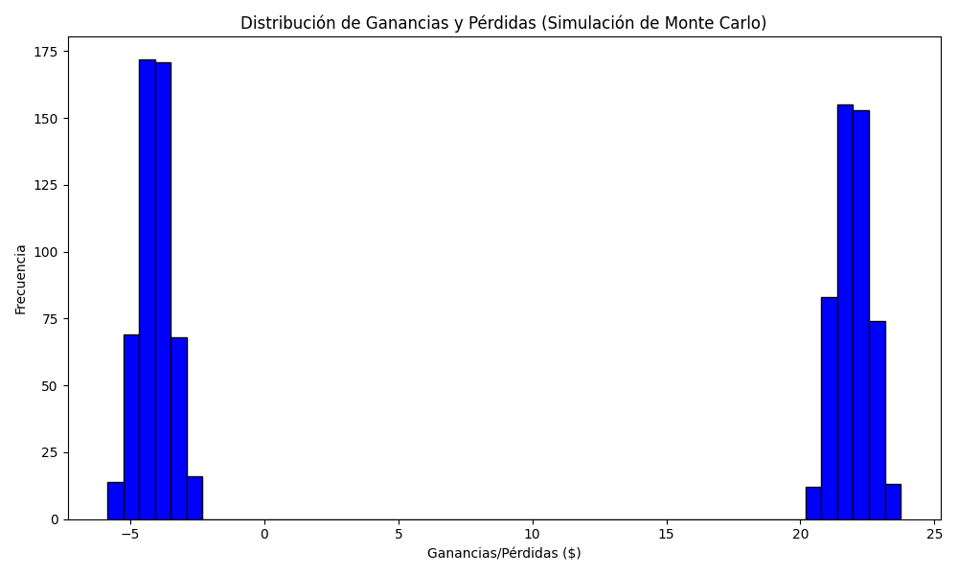
Promedio de Ganancia/Pérdida | Mediana de Ganancia/Pérdida | Ganancia/Pérdida Máxima | Ganancia/Pérdida Mínima | Probabilidad de Ganancia (>0)
8.6720394 | -2.5424 | 23.7412 | -5.86 | 0.49

